Question 3.1 & 3.2 template
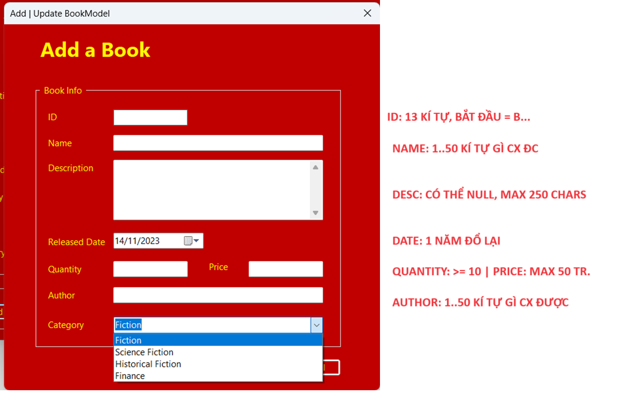
PHÂN TÍCH, LIỆT KÊ CÁC GIÁ TRỊ ĐẦU VÀO CỦA HÀM, CỦA MÀN HÌNH/CỦA APP THEO TIÊU CHÍ: EQUIVALENCE PARTITIONING (PHÂN VÙNG TƯƠNG ĐƯƠNG, VÀ THEO TIÊU CHÍ GIÁ TRỊ BIÊN (BOUNDARY VALUE) |  |  |  |  |  |  |  |  | RÁP CÁC GIÁ TRỊ ĐẦU VÀO THÀNH TEST CASE, NHƯ BÊN QUESTION 2 VỪA LÀM XONG

Table 3.1 Test Analysis |  |  |  |  |  |  |  |  | Table 3.2 Test case design
Condition | Valid Partitions | Tag | Invalid Partitions | Tag | Valid Boundaries (+-1) | Tag | Invalid Boundaries (+-1) | Tag | Test-case No | Description | Expected result | TAG
BookID | 13 chars | VP1 | < 13 chars | IP1 | B123456789000 | VB1 | B22345678900 | IB1 | 1 | ID: B123456789000 Name: 50 chars Desc: | The new book is saved successfully | VP1, VP2 VP3 …
 | B 1st | VP2 | >= 14 chars | IP2 | B223456789000 | VB2 | A123456789000 | IB2 | 2 | ID: B1 Name: 50 chars | "Invalid ID" | IP1 VP3
 |  |  | null | IP3
 |  |  | !B 1st | IP4
Book Name | 1 - 50 chars | VP3 | < 1 chars | ỊP5 | ? | VB3 | 0 char | IB3
 |  |  | >= 51 chars | ỊP6 | 50 chars | VB4 | 51 chars | IB4
 |  |  | null | IP7

Description

Released Date

Quantity | 10 - 1000 | VP4 | <= 9
 |  |  | >= 1001
Price

Author

Category

